Sheet1
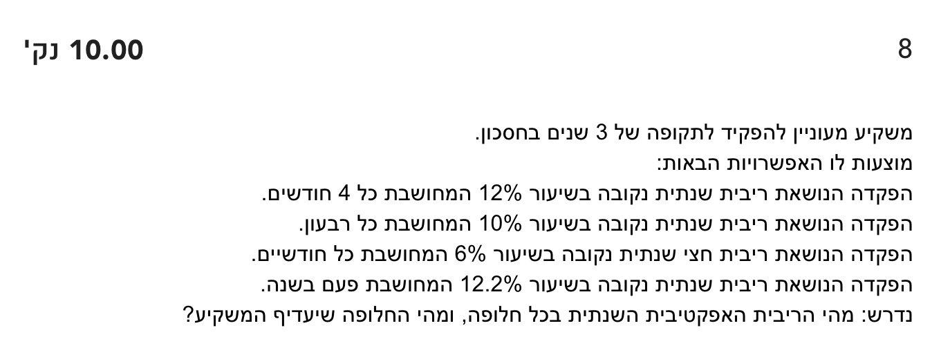
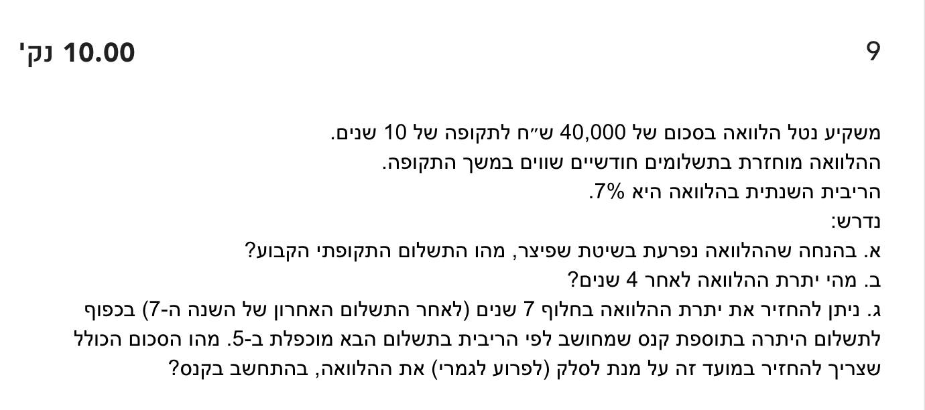
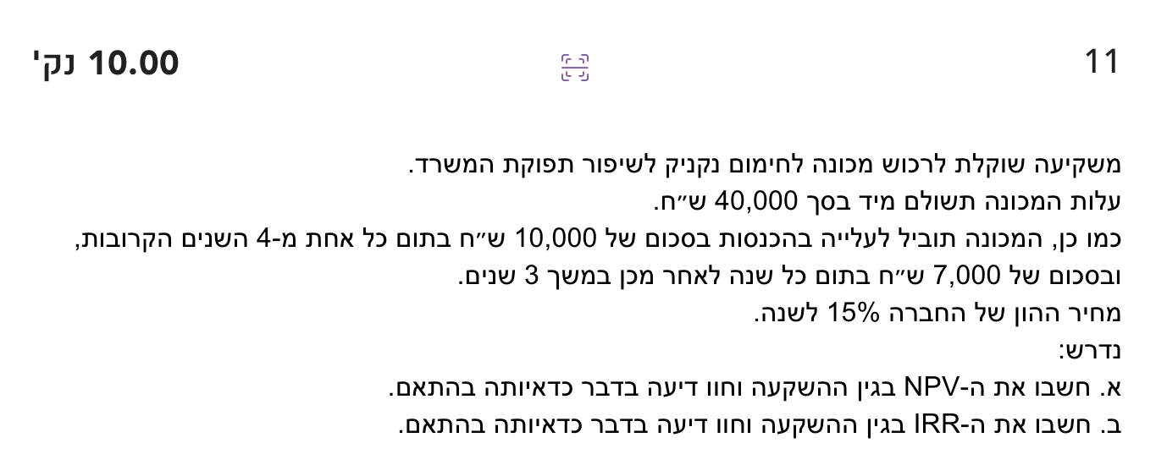
מבחן לדוגמה 4 פתרון בלבד - לקראת בחינות 2025ג

שאלה | תשובה סופית
1 | 361,345.14
2 | 1,218,690
3 | 80,614
4
5
6
7
8
9
10
11

התשובות |  |  |  |  |  |  |  | השאלות

פתרון שאלה 1
 |  |  |  | שנים 6-15 | שנים 4-5 | שנים 1-3
תשובה סופית: |  | 361,345.14 |  | End | End | End | Set
 |  |  |  | 10 | 2 | 3 | n
 |  |  |  | 12.68% | 4.04% | 5.00% | I%
 |  |  |  | -54,527.67 | -31,525.00 | 0 | PV
 |  |  |  | -10,000.00 | -10,000.00 | -10,000.00 | PMT
 |  |  |  | 361,345.14 | 54,527.67 | 31,525.00 | FV

פתרון שאלה 2

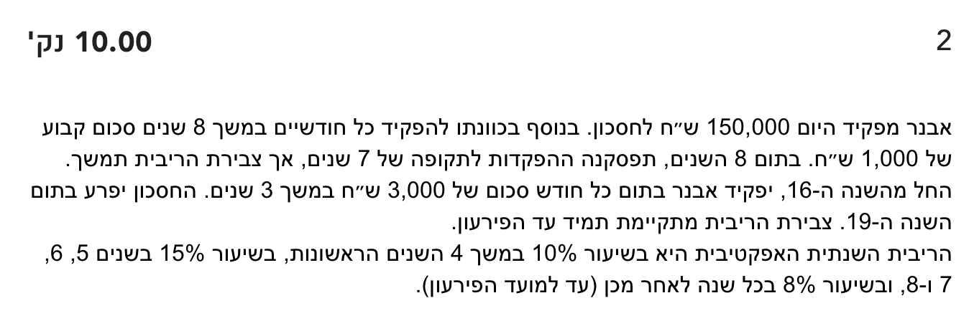
תשובה: |  | Year 19 | Years 16-18 | Years 9-15 | Years 5-8 | Years 1-4 | CMPD
1,218,690 |  | End | End | End | End | End | Set
 |  | 1 | 36 | 7 | 24 | 24 | n
 |  | 8.00% | 0.64% | 8.00% | 2.36% | 1.60% | I%
 |  | -1,128,417 | -799,644 | -466,584 | -248,600 | -150,000 | PV
 |  | 0 | -3000 | 0 | -1,000 | -1,000 | PMT
 |  | 1,218,690 | 1,128,417 | 799,644 | 466,584 | 248,600 | FV

פתרון שאלה 3
התשובה: | 80,614 |  |  |  | Years 1-4 | Years 5-14 | CMPD
 |  |  |  |  | End | End | Set
 |  |  |  |  | 16 | 60 | n
 |  |  |  |  | 3.03% | 2.01% | I%
 |  |  |  |  | -80,614 | -69,354 | PV
 |  |  |  |  | 3,000 | 2,000 | PMT
 |  |  |  |  | 69,354 | 0 | FV

פתרון שאלה 4

 |  |  |  | Years 1-2 | Year 3 | Years 4-8 | CMPD
 |  |  |  | End | End | End | Set
 |  |  |  | 24 | 6 | 10 | n
 |  |  |  | 0.57% | 1.13% | 3.44% | I%
 |  |  |  | -102,237 | -65,796 | -33,366 | PV
 |  |  |  | 2,000 | 6,000 | 4,000 | PMT
 |  |  |  | 65,796 | 33,366 | 0 | FV

פתרון שאלה 5

 |  | Years 1-4 | Years 5-9 | Years 10-16 | Years 17-18 | Years 19-24 | CMPD
 |  | End | End | End | End | End | Set
 |  | 48 | 10 | 6 | 2 | 6 | n
 |  | 0.41% | 2.47% | 8.00% | 8.00% | 8.00% | I%
 |  | -168,126 | -98,565 | -25,108 | -17,835 | -20,803 | PV
 |  | 2,000 | 9,000 | 3,000 | 0 | 4,500 | PMT
 |  | 98,565 | 25,108 | 17,835 | 20,803 | 0 | FV

פתרון שאלה 6

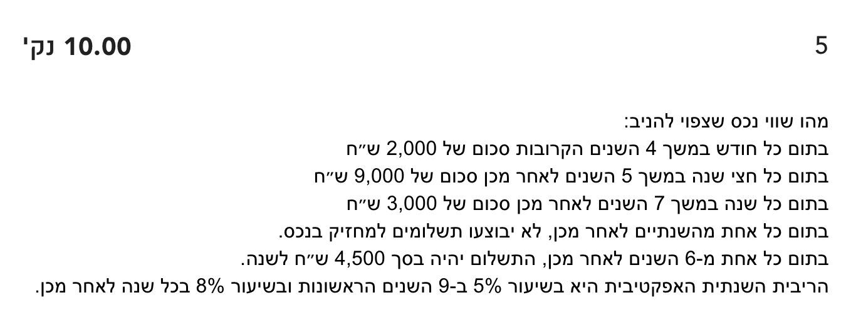
 |  |  |  |  |  |  | 1%
 |  |  |  |  |  |  | 0.18699085866

פתרון שאלה 7

 |  | Years 15-24 | Years 10-14 | Years 7-9 | Years 5-7 | Years 1-4 | CMPD
 |  | End | End | End | End | End | Set
 |  | 120 | 15 | 36 | 36 | 24 | n
 |  | 0.49% | 1.96% | 0.49% | 1.17% | 1.60% | I%
 |  | -718,675 | -459,716 | -353,038 | -202,893 | 0 | PV
 |  | 7,922 | -6000 | -1,000 | -1,000 | -7,000 | PMT
 |  | 0 | 718,675 | 459,716 | 353,038 | 202,893 | FV

פתרון שאלה 8

 | 0.124864
 | 0.10381289062
 | 0.12616241926 | המועדפת
 | 0.122

פתרון שאלה 9

 | (₪460.01)
 | ₪27,145.92
 | ₪14,945.74 | ₪15,368.27
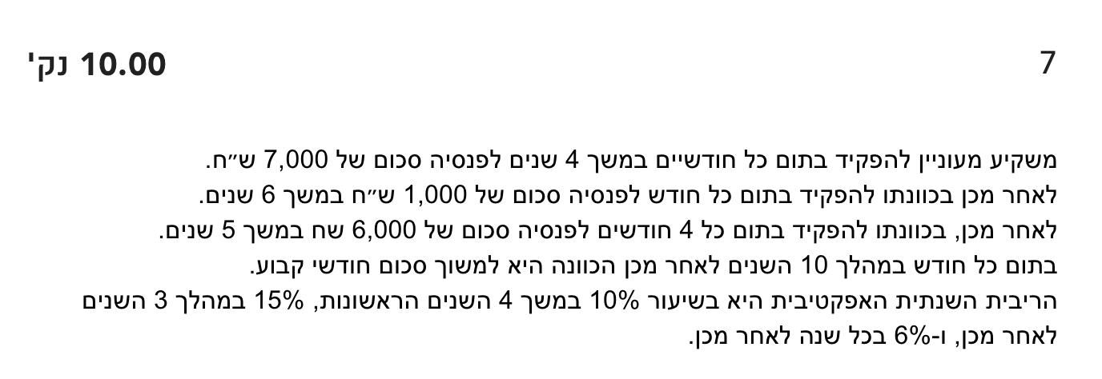
פתרון שאלה 10

 | (₪908.43)
 | ₪49,615.90 | ₪52,521.54

